Biyokimya
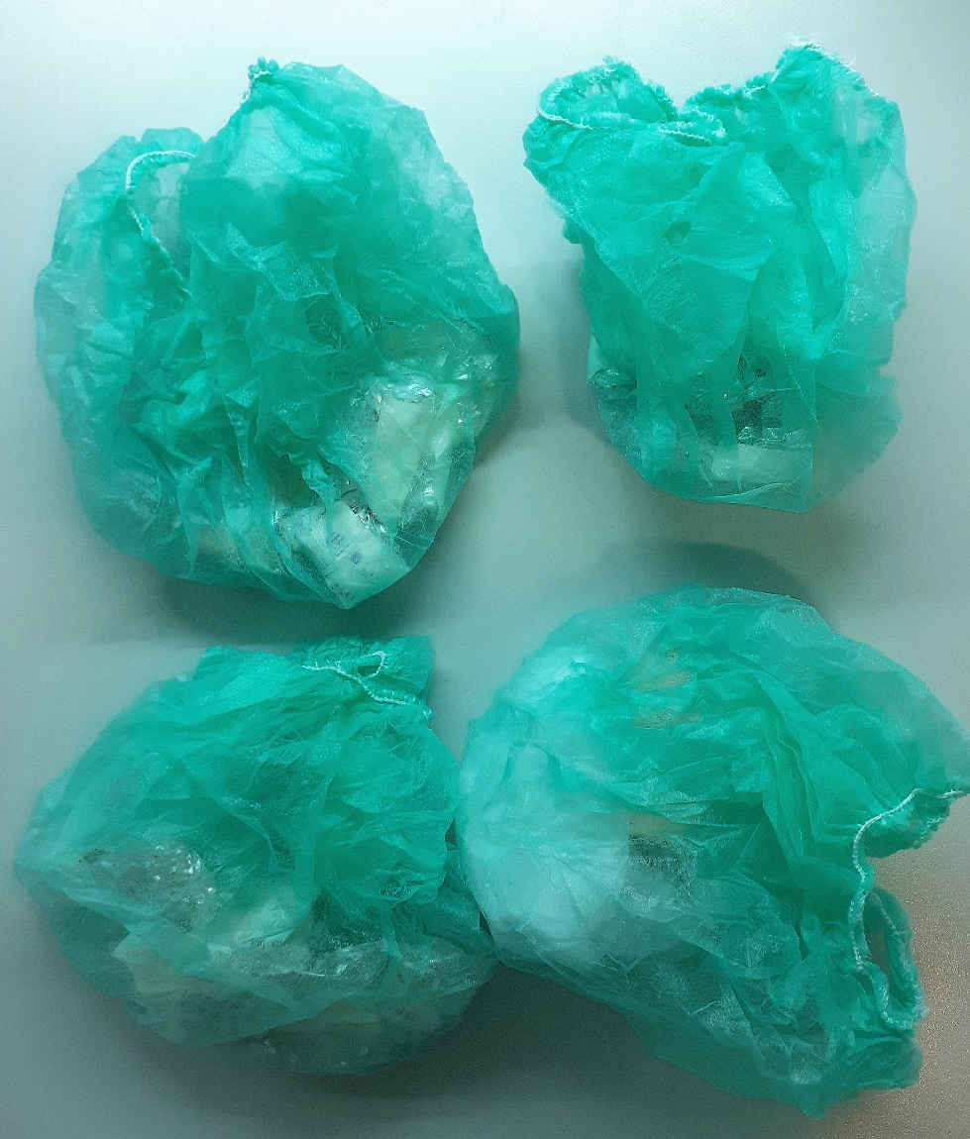
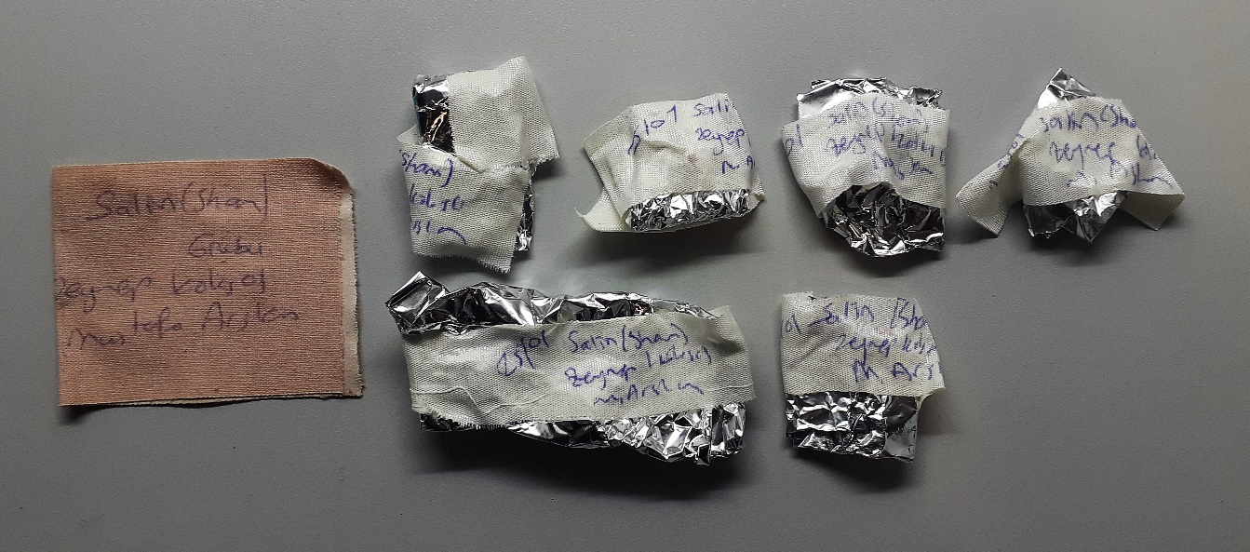
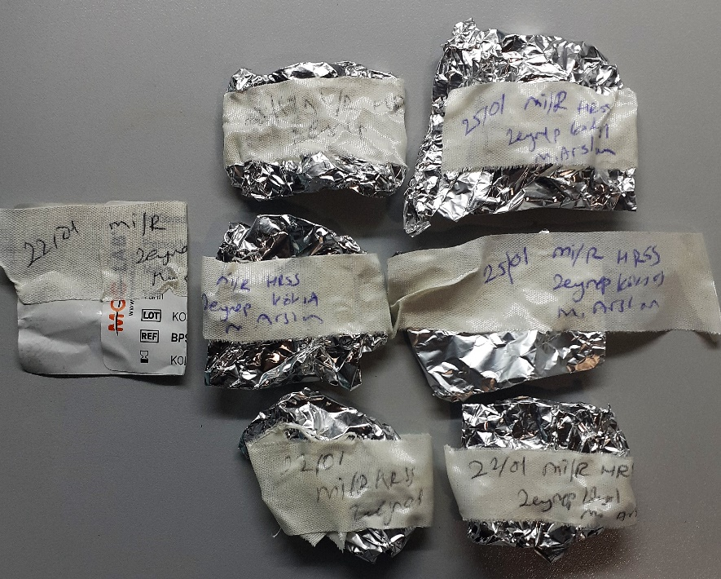
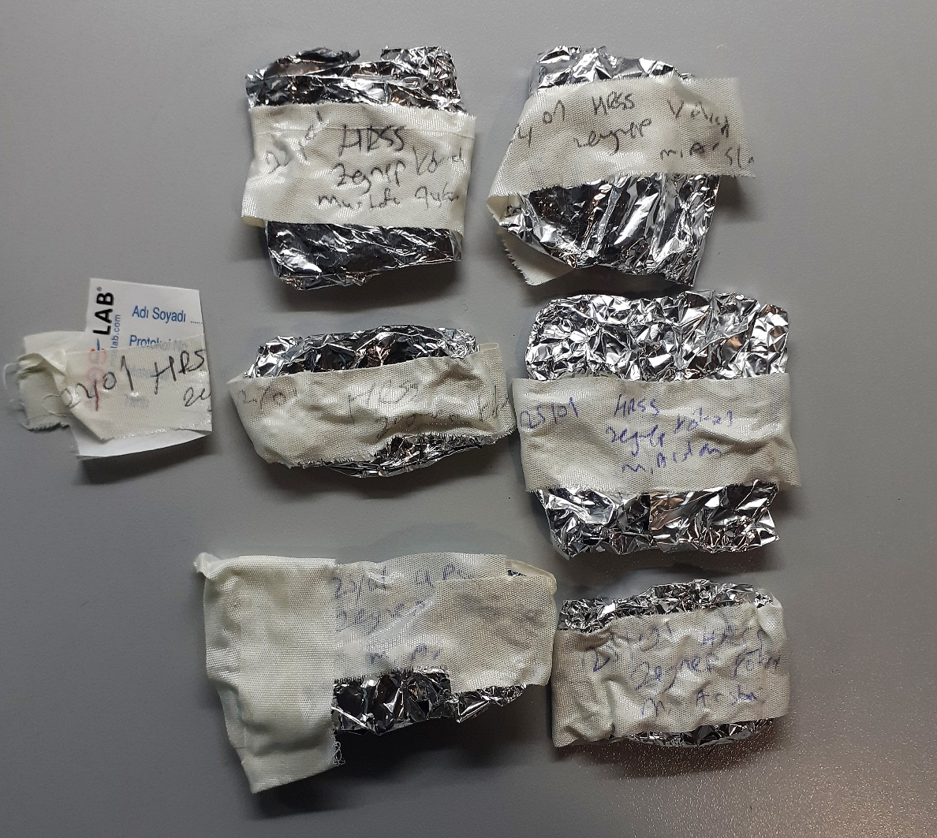
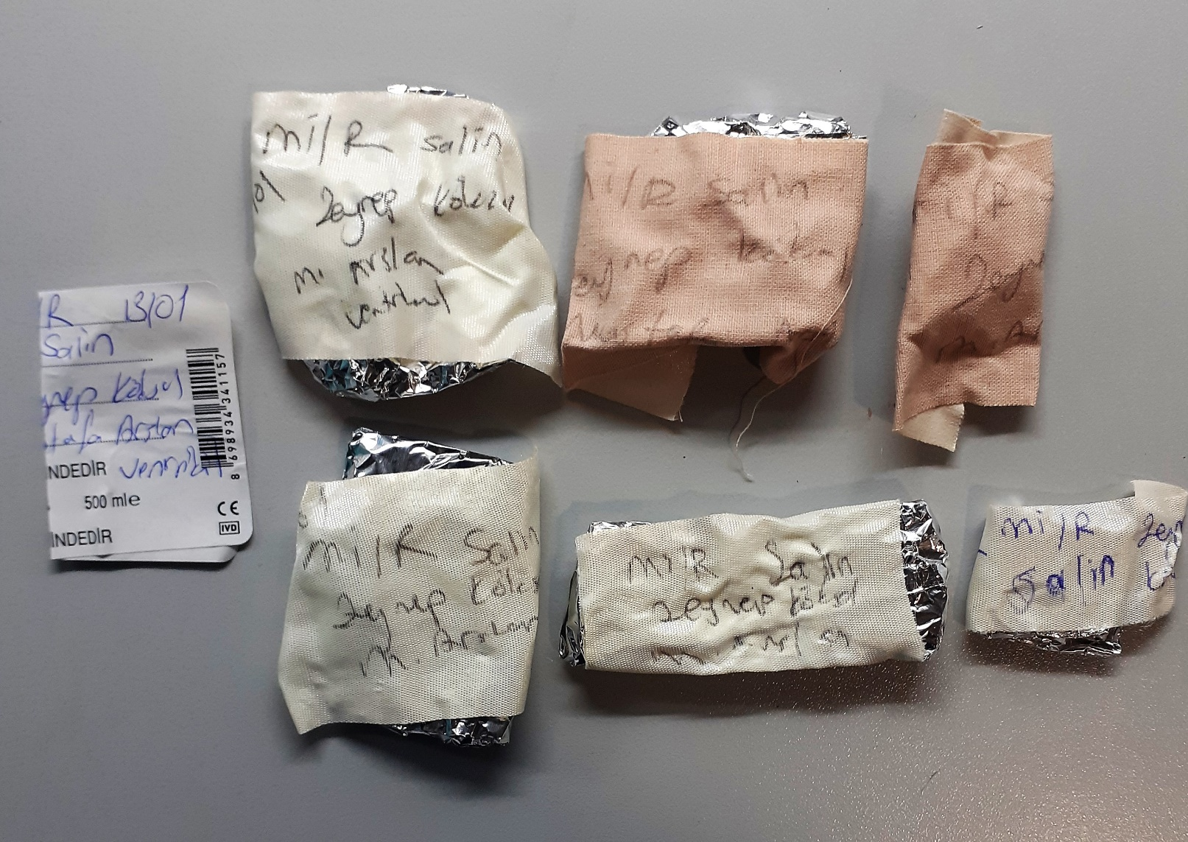
Numune Adı | TAS(mmol/L) | TOS (µmol/L) | OSI | PON(U/L) | ARES(umol/l)
25/01 Salin(sham) | 1.75 | 22.43 | 1.282 | 20 | 184
25/01 Salin(sham) | 1.64 | 19.95 | 1.216 | 20 | 419 | Bu çalışmada "Relassay" marka kitler kullanılmıştır.
25/01 Salin(sham) | 1.47 | 19.02 | 1.294 | 9 | 382 | Kullanılan cihaz: Mindray marka BS300 model tam otomatik biyokimya cihazı
25/01 Salin(sham) | 1.48 | 23.93 | 1.617 | 3 | 355 | TAS: Total Antioxidant Status
25/01 Salin(sham) | 1.63 | 22.7 | 1.393 | 11 | 404 | TOS: Total Oxidant Status
25/01 Salin(sham) | 1.63 | 22.42 | 1.375 | 16 | 375 | OSI: Oxidative Stress Index
13/01 mi/R Salin | 1.45 | 17.53 | 1.209 | 29 | 374 | ARES: Arylesterase
15/01 mi/R Salin | 1.53 | 21.06 | 1.376 | 14 | 363 | PON: Paraoxanase
15/01 mi/R Salin | 1.47 | 18.67 | 1.270 | 11 | 363
15/01 mi/R Salin | 1.7 | 19.42 | 1.142 | 16 | 364
15/01 mi/R Salin | 1.49 | 21.86 | 1.467 | 6 | 362
15/01 mi/R Salin | 1.42 | 21.3 | 1.500 | 15 | 360
22/01 HRSS | 1.27 | 21.78 | 1.715 | 12 | 362
22/01 HRSS | 1.59 | 24.26 | 1.526 | 9 | 376
22/01 HRSS | 1.59 | 20.26 | 1.274 | 17 | 377
25/01 HRSS | 1.6 | 19.59 | 1.224 | 13 | 374
25/01 HRSS | 1.47 | 20.58 | 1.400 | 27 | 358
25/01 HRSS | 1.41 | 19.85 | 1.408 | 13 | 371
22/01 mi/R HRSS | 1.36 | 22.41 | 1.648 | 26 | 366
22/01 mi/R HRSS | 1.25 | 25.05 | 2.004 | 18 | 370
22/01 mi/R HRSS | 1.46 | 24.33 | 1.666 | 22 | 364
25/01 mi/R HRSS | 1.2 | 21.42 | 1.785 | 27 | 364
25/01 mi/R HRSS | 1.37 | 27.22 | 1.987 | 16 | 366
25/01 mi/R HRSS | 1.26 | 24.75 | 1.964 | 33 | 363

